手顺
各个机能数据关联性参照
基础MS数据，检查前必须登录
第一步 | ①

登录用户信息，主要给检查者用
登录工程信息
登录治具的ID 和名称 信息
注意图片名称
详细参照【图片MS】
内容固定，请不要轻易变更

用户MS
工程MS
治具MS
图片MS
检查方法MS

检查前，检查计划作成
第二步 | ②

根据上面的基础数据，制作检查模板，多个商品可公用一个模板
登录商品对应的检查模板（左记）
根据生产计划，导入每日要检查的商品的预订

模板MS
关联商品与模板
检查计划

第三步 | 现场 PAD

根据检查计划，实际进行检查
1.根据日期 ，列出要检查的计划
2.通过作番 和 商品CD ，进行实际检查
进行实际检查
* 扫描器启动程序 ，请在前画面下载

检查一览
检查画面

其他

帐票

数据例
数据准备部分

 | 用户MS | m_user |  |  |  | 模板名称MS | m_temp_name
 | user_cd | line_id | user_name |  |  | temp_id | temp_name
 | ユーザーCD | 生产线 | ユーザー名 |  |  | 检查模板编号 | 模板名称
 | varchar(10) | varchar(10) | nvarchar(10) |  |  | varchar(10) | nvarchar(200)
 | 3003000 | SRM1312A | テスト者 |  |  | 312M0001 | 切断、纵框、鸭居、捆包

 | 工程MS | m_project
 | project_id | line_id | project_name
 | 工程ID | 生产线 | 工程名 |  |  |  |  |  | 工程MS |  | 图片MS |  |  |  | 检查方法MS |  | 治具MS
 | varchar(10) | varchar(10) | varchar(40)
 | 312C001 | SRM1312A | 切断
 | 312C002 | SRM1312A | 纵框 |  |  | 模板MS | m_temp | * 根据左侧的MS ， 制作检查项目的模板
 | 312C003 | SRM1312A | 鸭居
 | 312C004 | SRM1312A | 捆包
 |  |  |  |  |  | line_id | temp_id | chk_method_id | project_id | project_name | pic_id | pic_name | chk_km_name | pic_sign | chk_id | chk_name | tool_id | kj_0 | kj_1 | kj_2 | kj_explain
 | 治具MS | m_tools |  |  |  | 生产线 | 检查模板编号 | 检查项目ID | 工程ID | 工程名 | 图片ID | 图片名称 | 检查项目 | 图片标记 | 检查方法ID | 检查方法名 | 治具ID | 基准 | 工差- | 工差+ | 基准説明
 | tool_id | line_id | project_name | tool_name |  | varchar(10) | varchar(10) | varchar(10) | varchar(10) | varchar(40) | varchar(10) | nvarchar(200) | nvarchar(200) | nvarchar(10) | varchar(10) | nvarchar(20) | varchar(40) | nvarchar(20) | nvarchar(20) | nvarchar(20) | nvarchar(200)
 | 治具ID | 生产线 | 工程 | 治具显示文本 |  | SRM1312A | 312M0001 | 3121000001 | 312C001 | 切断 |  |  | 颜色 |  | 312D00001 | 治具BARCODE | 312A00001 | 312A00001 |  |  | {与制品颜色匹配}
治具的条形码内容
 | varchar(40) | varchar(10) | varchar(40) | nvarchar(80) |  | SRM1312A | 312M0001 | 3121000002 | 312C002 | 纵框 | 1 | 0000000001_纵框.JPG | 尺寸 | L | 312D00002 | 卷尺 |  | 2035 | 0.5 | 0.5 | 2035±0.5
 | 312A00001 | SRM1312A | 切断 | DD |  | SRM1312A | 312M0001 | 3121000004 | 312C002 | 纵框 | 1 | 0000000001_纵框.JPG | 尺寸 | a | 312D00001 | 治具BARCODE | 312A00002 | 312A00002 |  |  | 6±0.3
 | 312A00002 | SRM1312A | 纵框 | 6±0.3 |  | SRM1312A | 312M0001 | 3121000005 | 312C002 | 纵框 | 1 | 0000000001_纵框.JPG | 尺寸 | b | 312D00001 | 治具BARCODE | 312A00003 | 312A00003 |  |  | 14±0.5
 | 312A00003 | SRM1312A | 纵框 | 14±0.5 |  | SRM1312A | 312M0001 | 3121000006 | 312C002 | 纵框 | 1 | 0000000001_纵框.JPG | 尺寸 | c | 312D00001 | 治具BARCODE | 312A00004 | 312A00004 |  |  | 67±0.5
 | 312A00004 | SRM1312A | 纵框 | 67±0.5 |  | SRM1312A | 312M0001 | 3121000007 | 312C002 | 纵框 | 1 | 0000000001_纵框.JPG | 尺寸 | d | 312D00001 | 治具BARCODE | 312A00005 | 312A00005 |  |  | 17.5±0.5
 | 312A00005 | SRM1312A | 纵框 | 17.5±0.5 |  | SRM1312A | 312M0001 | 3121000008 | 312C003 | 鸭居 | 2 | 0000000002_鸭居.JPG | 尺寸 | L | 312D00002 | 卷尺 |  | 1596 | 0.5 | 0.5 | 1596±0.5
 | 312A00006 | SRM1312A | 鸭居 | 15±0.5 |  | SRM1312A | 312M0001 | 3121000009 | 312C003 | 鸭居 | 2 | 0000000002_鸭居.JPG | 尺寸 | a | 312D00001 | 治具BARCODE | 312A00006 | 312A00006 |  |  | 15±0.5
 | 312A00007 | SRM1312A | 鸭居 | 12.5±0.5 |  | SRM1312A | 312M0001 | 3121000010 | 312C003 | 鸭居 | 2 | 0000000002_鸭居.JPG | 尺寸 | b | 312D00001 | 治具BARCODE | 312A00007 | 312A00007 |  |  | 12.5±0.5
 |  |  |  |  |  | SRM1312A | 312M0001 | 3121000011 | 312C003 | 鸭居 |  |  | 躯体穴 |  | 312D00003 | 判定 |  |  |  |  | 16：4个
 | 图片MS | m_picture |  |  |  | SRM1312A | 312M0001 | 3121000012 | 312C003 | 鸭居 |  |  | 缓冲器方向 |  | 312D00003 | 判定 |  |  |  |  | 向里
 | pic_id | line_id | pic_name |  |  | SRM1312A | 312M0001 | 3121000013 | 312C004 | 捆包 |  |  | 部品 |  | 312D00004 | BARCODE |  | MZA.{1}968 |  |  | MZA%968
 | 图片ID | 生产线 | 图片名称 |  |  | SRM1312A | 312M0001 | 3121000014 | 312C004 | 捆包 |  |  | 说明书 |  | 312D00004 | BARCODE |  | MAN626B |  |  | MAN626B
 | varchar(10) | varchar(10) | nvarchar(200) |  |  | SRM1312A | 312M0001 | 3121000015 | 312C004 | 捆包 |  |  | 户当尺寸 |  | 312D00002 | 卷尺 |  | 2007 | 0 | 20 | 2007~2027
 | 0000000001 | SRM1312A | 0000000001_纵框.JPG |  |  | SRM1312A | 312M0001 | 3121000016 | 312C004 | 捆包 |  |  | 户当数量 |  | 312D00003 | 判定 |  |  |  |  | 4枚/set
 | 0000000002 | SRM1312A | 0000000002_鸭居.JPG

 |  |  |  |  |  | *为商品选择对应的检查模板
 | 检查方法MS | m_check_method |  |  |  | 商品模板关联 | t_cd_temp_relation
 | Key |  |  |  |  | Key | Key | Key
 | chk_id | chk_name | chk_method | chk_formula | verify_method_explain | line_id | code | temp_id
内容固定，不需要变更
 | 检查方法ID | 检查方法名 | 检查方法 | 检查方公式 | 核对方法说明 | 生产线 | コード | 检查模板编号
 | varchar(10) | nvarchar(20) | varchar(1) | nvarchar(80) | nvarchar(200) | varchar(10) | varchar(20) | varchar(10)
 | 312D00001 | 治具BARCODE | 1 | '{in1}'=='{kj0}' | 扫码信息与治具ID一致 | SRM1312A | NZBD123 | 312M0001
 | 312D00002 | 卷尺(基準値±工差以内) | 0 | parseFloat({in1})>=(parseFloat({kj0})-parseFloat({kj1})) && parseFloat({in1})<=(parseFloat({kj0})+parseFloat({kj2})) | 输入尺寸在基准工差范围内
 | 312D00003 | 判定 | 2 |  | 手动选择合/否
 | 312D00004 | BARCODE | 1 | (/{kj0}/gi).test('{in1}') | 扫码信息与基准信息一致（允许通配符）
 | 312D00005 | >= <=备用 | 0 | parseFloat({in1})>(parseFloat({kj0})-parseFloat({kj1})) && parseFloat({in1})<(parseFloat({kj0})+parseFloat({kj2})) | 输入尺寸在基准工差范围内 | *检查计划作成
 |  |  |  |  |  | 检查计划 | t_check_plan

 |  |  |  |  |  | plan_no | chk_no | make_no | code | line_id | suu | yotei_chk_date | status | ins_user | ins_date
 |  |  |  |  |  | 计划No | 检查No | 作番 | コード | 生产线 | 数量 | 预订检查日 | 状态 | 登録者 | 登録日
 |  |  |  |  |  | varchar(20) | varchar(20) | varchar(20) | varchar(20) | varchar(10) | varchar(10) | nvarchar(20) | varchar(1) | nvarchar(20) | nvarchar(20)
 |  |  |  |  |  | 201901 | 190112_001010001 | 1010001 | NZBD123 | SRM1312A | 120 | 2019-01-07 | 0 | AX94 | 018特急便#7-特-1&TLK&111 ●

以上是检查前的数据准备 |  |  |  |  |  | 以上是检查前的数据准备

以下是检查后 会生成的数据 |  |  |  |  |  | 以下是检查后 会生成的数据
检查后数据生成部分
 |  |  |  |  |  | 检查结果 | t_check_result

 |  |  |  |  |  | chk_no | plan_no | chk_times | plan_no | line_id | make_no | code | suu | temp_id | chk_result | chk_user | yotei_chk_date | chk_start_date | chk_end_date | parent_chk_no | status | ins_user | ins_date
 |  |  |  |  |  | 检查No | 计划No | 检查次数 | 计划No | 生产线 | 作番 | コード | 数量 | 检查模板编号 | 检查结果 | 检查者 | 预定检查日 | 检查開始日 | 检查完了日 | 父检查No | 状态 | 登録者 | 登録日
 |  |  |  |  |  | varchar(20) | varchar(20) | int | varchar(20) | varchar(10) | varchar(20) | varchar(20) | varchar(10) | varchar(10) | varchar(1) | nvarchar(20) | varchar(10) | date | date | varchar(20) | varchar(1) | nvarchar(20) | date
 |  |  |  |  |  | 190112_049010001_1 | 2019 | 1 | 201901 | SRM1312A | 49010001 | WA-AD16HR-MWEH | 6 | 312M0001 | 1 | 3003017 | 2019-01-07 | 2019-03-02 | 2019-03-02 |  | 2 | 3003017 | 2019-03-02

 |  |  |  |  |  | 检查明细 | t_check_ms

 |  |  |  |  |  | chk_no | chk_method_id | line_id | chk_flg | in_1 | in_2 | chk_result | mark | kj_0 | kj_1 | kj_2 | kj_explain | ins_user | ins_date
 |  |  |  |  |  | 检查No | 检查项目ID | 生产线 | 检查flg | 入力値1 | 入力値2 | 检查结果 | 备考 | 基准 | 工差- | 工差+ | 基准説明 | 登録者 | 登録日
 |  |  |  |  |  | varchar(20) | varchar(10) | varchar(10) | varchar(1) | varchar(20) | varchar(20) | nvarchar(20) | varchar(200) | nvarchar(20) | nvarchar(20) | nvarchar(20) | nvarchar(200) | nvarchar(20) | nvarchar(20)
 |  |  |  |  |  | 190112_049010001_1 | 3121000001 | SRM1312A | 0 | 312A00001 |  | OK |  | 312A00001 |  |  | {与制品颜色匹配} | 3003017 | 2019-03-02
 |  |  |  |  |  | 190112_049010001_1 | 3121000002 | SRM1312A | 0 | 2035.2 |  | OK |  | 2035 | 0.5 | 0.5 | 2035±0.5 | 3003017 | 2019-03-02
 |  |  |  |  |  | 190112_049010001_1 | 3121000004 | SRM1312A | 0 | 312A00002 |  | OK |  | 312A00002 |  |  | 6±0.3 | 3003017 | 2019-03-02
 |  |  |  |  |  | 190112_049010001_1 | 3121000005 | SRM1312A | 0 | 312A00003 |  | OK |  | 312A00003 |  |  | 14±0.5 | 3003017 | 2019-03-02
 |  |  |  |  |  | 190112_049010001_1 | 3121000006 | SRM1312A | 0 | 312A00004 |  | OK |  | 312A00004 |  |  | 67±0.5 | 3003017 | 2019-03-02
 |  |  |  |  |  | 190112_049010001_1 | 3121000007 | SRM1312A | 0 | 312A00005 |  | OK |  | 312A00005 |  |  | 17.5±0.5 | 3003017 | 2019-03-02
 |  |  |  |  |  | 190112_049010001_1 | 3121000008 | SRM1312A | 0 | 1596 |  | OK |  | 1596 | 0.5 | 0.5 | 1596±0.5 | 3003017 | 2019-03-02
 |  |  |  |  |  | 190112_049010001_1 | 3121000009 | SRM1312A | 0 | 312A00006 |  | OK |  | 312A00006 |  |  | 15±0.5 | 3003017 | 2019-03-02
 |  |  |  |  |  | 190112_049010001_1 | 3121000010 | SRM1312A | 0 | 312A00007 |  | OK |  | 312A00007 |  |  | 12.5±0.5 | 3003017 | 2019-03-02
 |  |  |  |  |  | 190112_049010001_1 | 3121000011 | SRM1312A | 0 |  |  | OK |  |  |  |  | 16：4个 | 3003017 | 2019-03-02
 |  |  |  |  |  | 190112_049010001_1 | 3121000012 | SRM1312A | 0 |  |  | OK |  |  |  |  | 向里 | 3003017 | 2019-03-02
 |  |  |  |  |  | 190112_049010001_1 | 3121000013 | SRM1312A | 0 | MZAA968 |  | OK |  | MZA.{1}968 |  |  | MZA%968 | 3003017 | 2019-03-02
 |  |  |  |  |  | 190112_049010001_1 | 3121000014 | SRM1312A | 0 | MAN626B |  | OK |  | MAN626B |  |  | MAN626B | 3003017 | 2019-03-02
 |  |  |  |  |  | 190112_049010001_1 | 3121000015 | SRM1312A | 0 | 2008.3 |  | OK |  | 2007 | 0 | 20 | 2007~2027 | 3003017 | 2019-03-02
 |  |  |  |  |  | 190112_049010001_1 | 3121000016 | SRM1312A | 0 |  |  | OK |  |  |  |  | 4枚/set | 3003017 | 2019-03-02

用户MS
初始画面（默认全件）
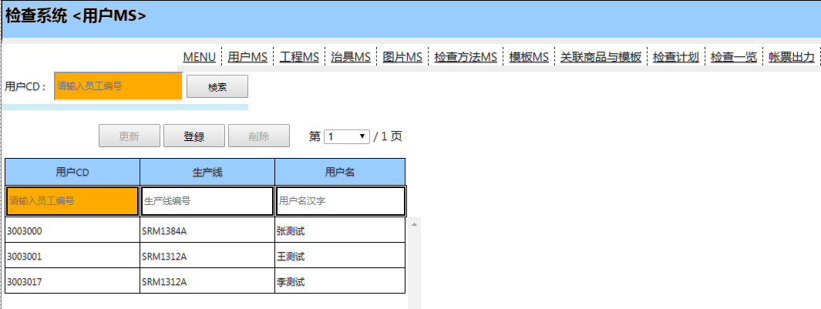

查询

1 . 输入值 - 可模糊检索
2 . 查询

登录新记录

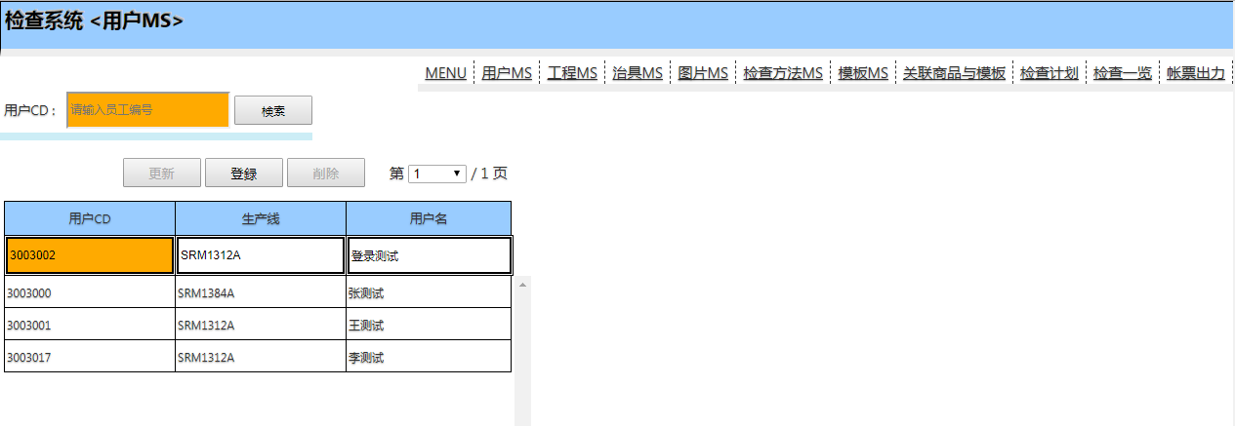

2 . 登录

1 . 输入值

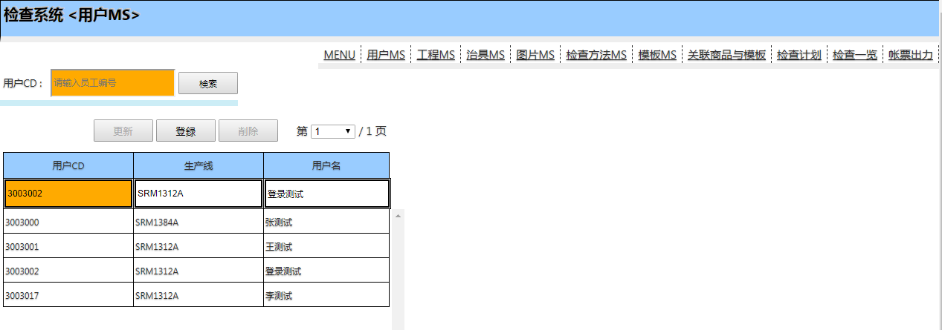

结果登录了

更新记录

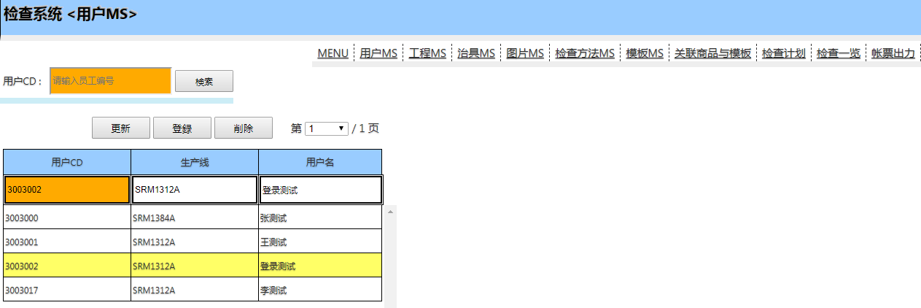

选择要修改的行

2 . 更新

1 . 修改值



删除记录

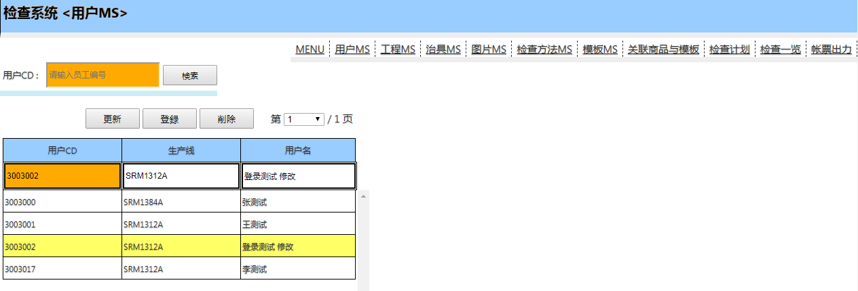

2 . 删除

选择要删除的行

检查计划
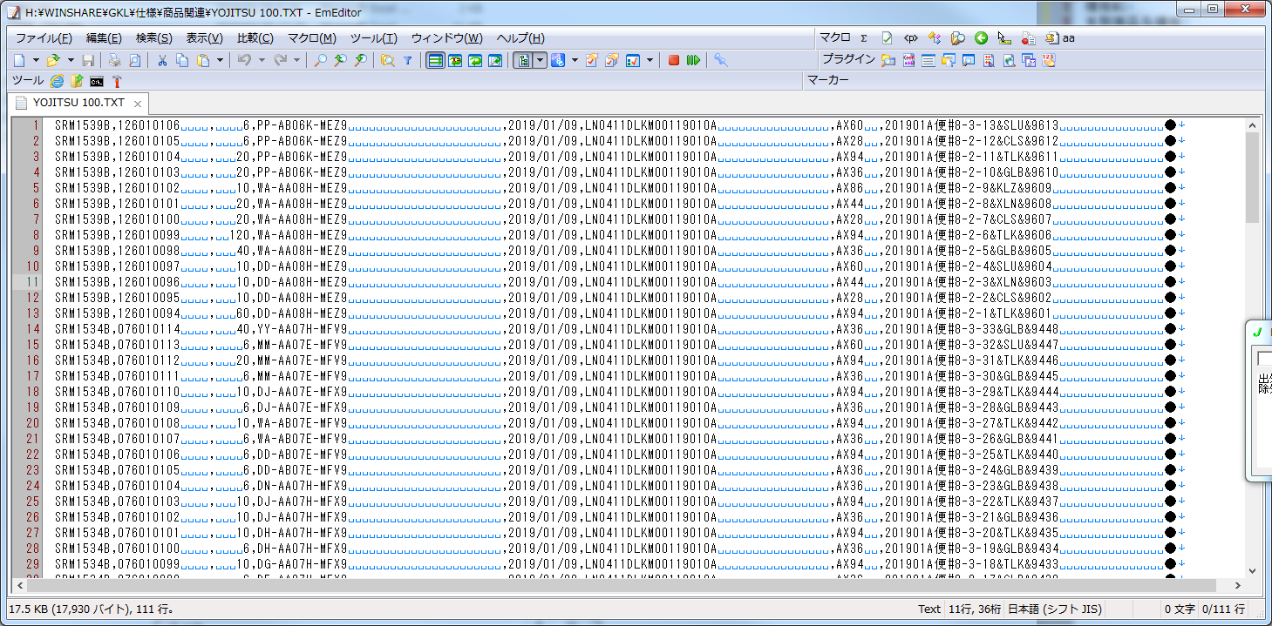
初始画面

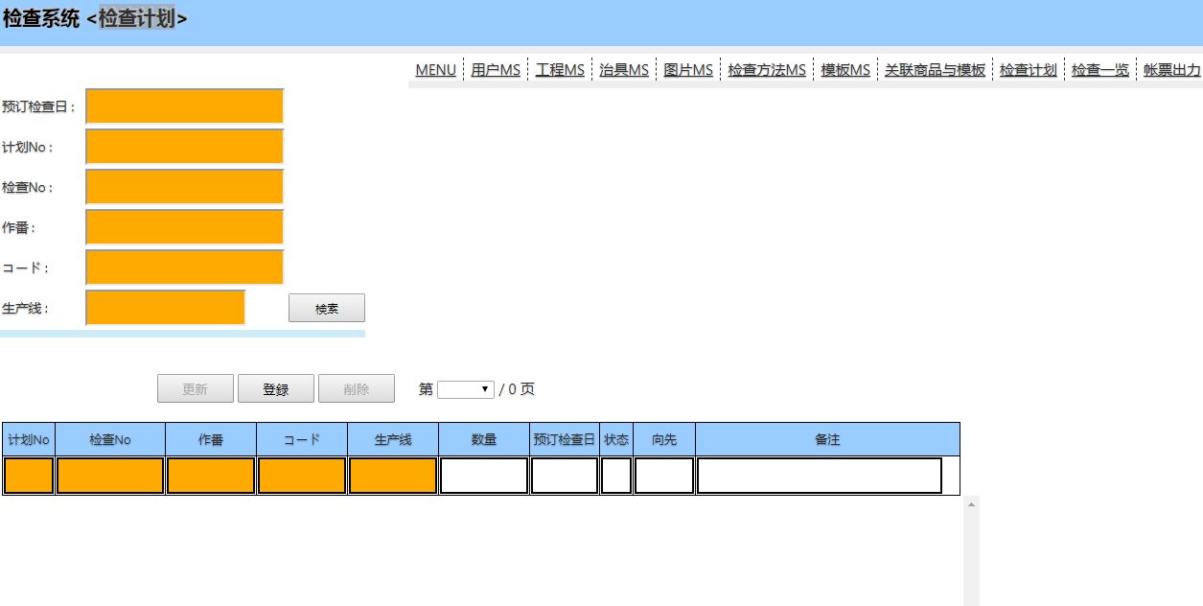

普通的 查询，登录，删除，更新操作 ，同【用户MS】

主要使用 导入功能 ，导入生产计划

选择下边的 生产计划文件 ，然后点导入即可

检查一览，检查明細
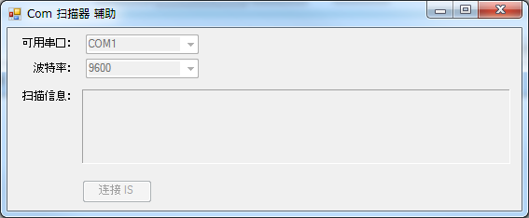
这个画面 是根据生产计划 进行实际检查用

初始画面

便捷的画面打开方法
 | 可以在桌面上创建一个 用户的快捷方式 ，这样下次直接打开快捷方式 ，而不用再输入用户 和 生产线 （因为一个平板使用人员应该相对固定）

 | 1.像下边这样 打开网页 ，并把 生产线和用户CD 放到URL的末尾
 | ?line_id=SRM1312A&user_id=3003017

 | 2.创建桌面快捷方式

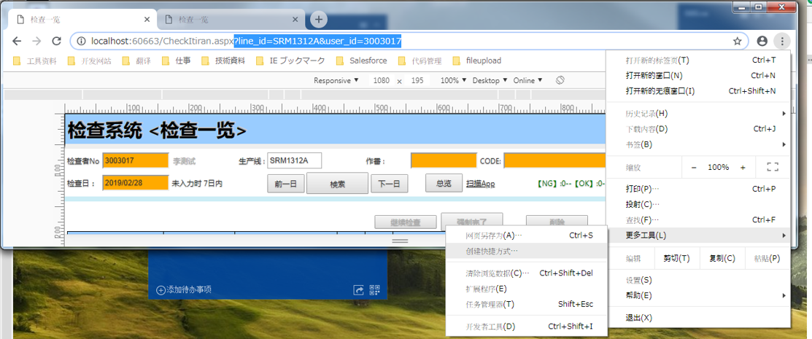

 | 在桌面已经创建了一个快捷方式， 然后改个名 就很方便再使用了

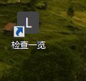
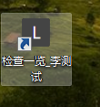

 | 下次直接打开快捷方式 ， 就不用再输入 检查者 和 生产线了

输入
制作成条形码 更简单
扫码
扫码
按下
新规检查

如果全部检查完了 请点完了，这样才算这个检查 已经完了 ，不点 状态一直是检查中

检查进行时 可以看到检查的概况

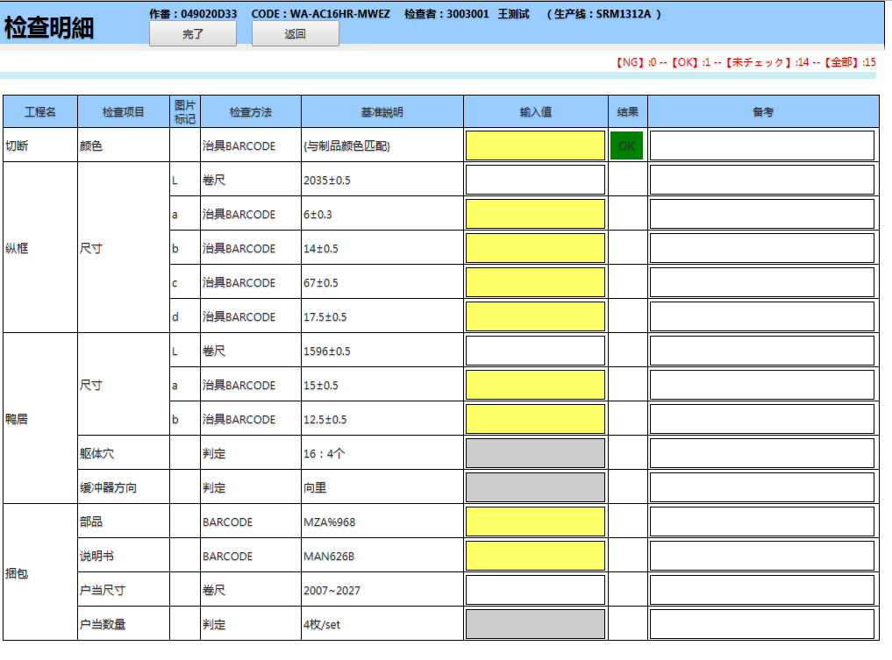

黄色背景的，基本上是扫描治具的
扫码即可

白色背景的 ，是要手动输入的
输入完请点 回车

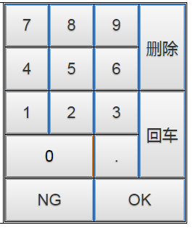

灰色背景的 是只能选 OK 或者NG的

继续检查
 | 输入生产线 和 检查日 ，可以检索出来 待检查 和 检查 中的数据，选择 检查中的数据后

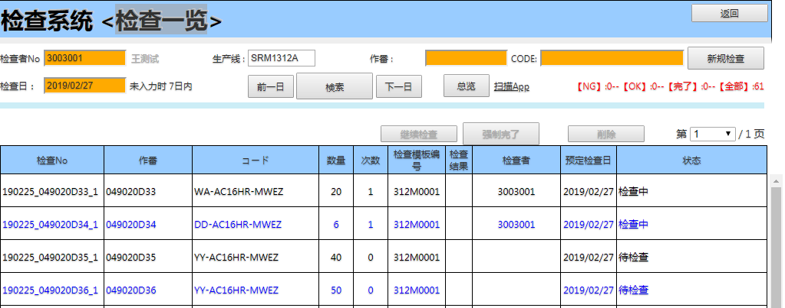

 | 选择一行数据，点击继续检查即可

总览 | 可以查看 计划检查 和 实际检查的量

 | 到选择日期 一个月内的数据
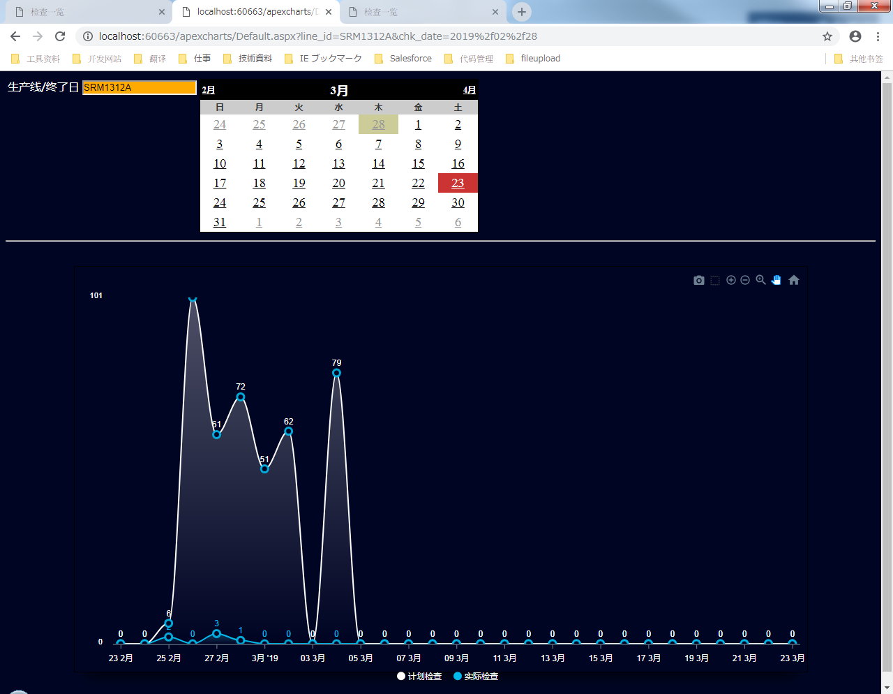

扫码APP | 因为要使用扫描枪 ，必须有检测程序要启动， 这个就是检测程序 ，直接执行就可以
 | 注意 ，请先连接好扫描枪 ，再启动程序

工程MS
初始画面（默认全件）

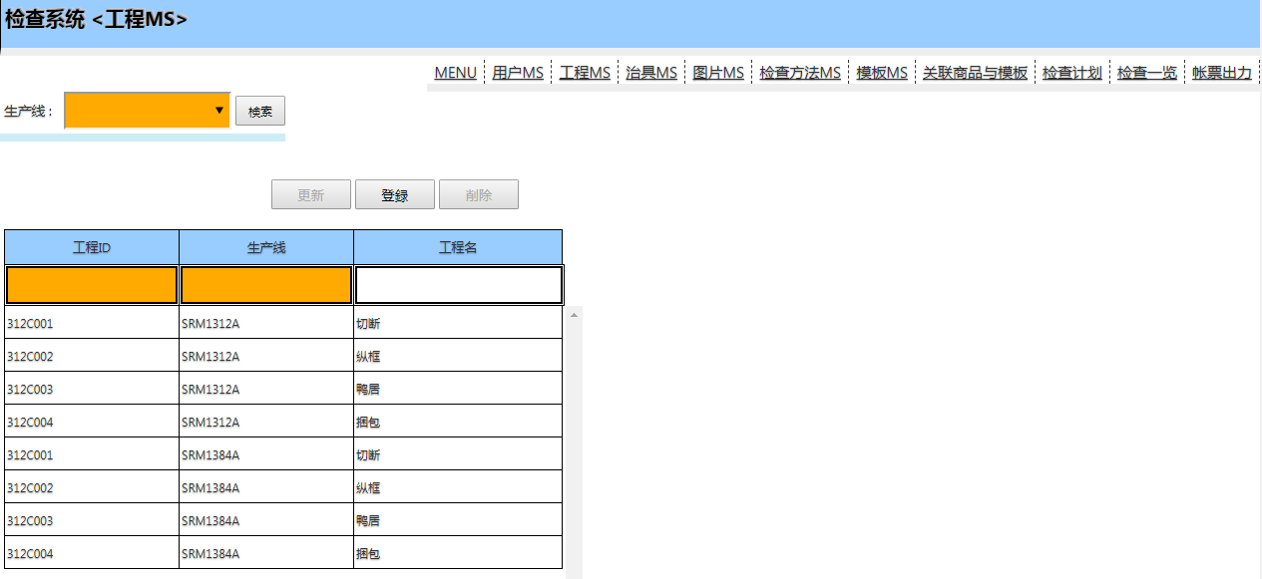

特殊操作处理
 | KEY 部分的 产线可以下拉， 并且输入值后会进行检索 ，并且如果输入值 只有唯一的时候，那么自动填充完整值 （例如：输入131后 ，自动补全SRM1312A）

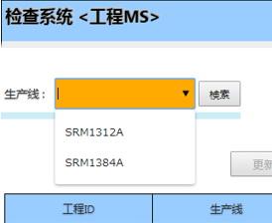

查询，登录，删除，更新操作 ，同【用户MS】

治具MS
初始画面（默认全件）
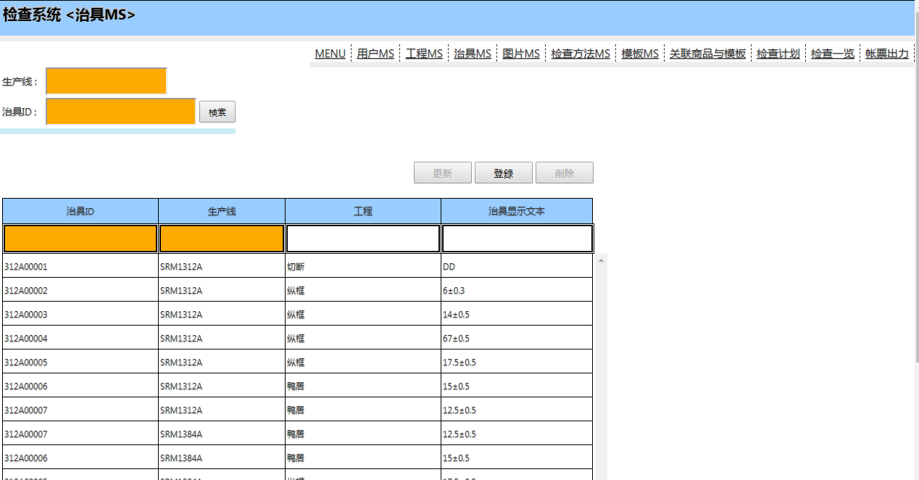

也就是治具上条形码内容

特殊操作处理
 | KEY 部分的 产线可以下拉， 并且输入值后会进行检索 ，并且如果输入值 只有唯一的时候，那么自动填充完整值 （例如：输入131后 ，自动补全SRM1312A）

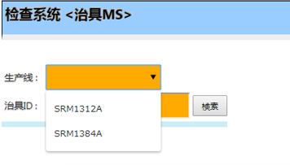

查询，登录，删除，更新操作 ，同【用户MS】

图片MS
初始画面（默认全件）

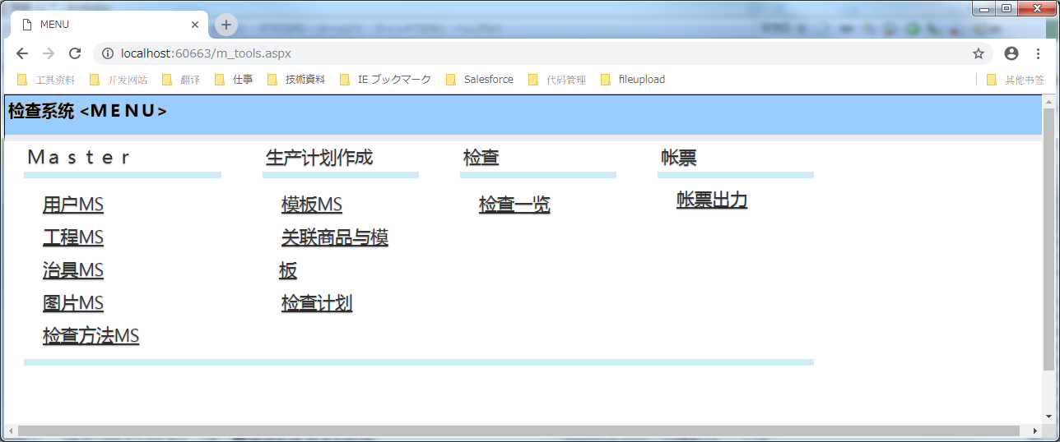

可以直接 打开应用程序来
按下后 ，下载图片MS 的 WinForm程序

解压后 执行 PictureImport.exe
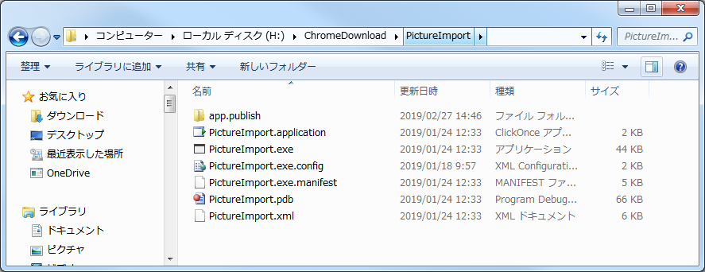

查询
 | 可以根据生产线进行查询 ， 生产线空白时 ，全件查询
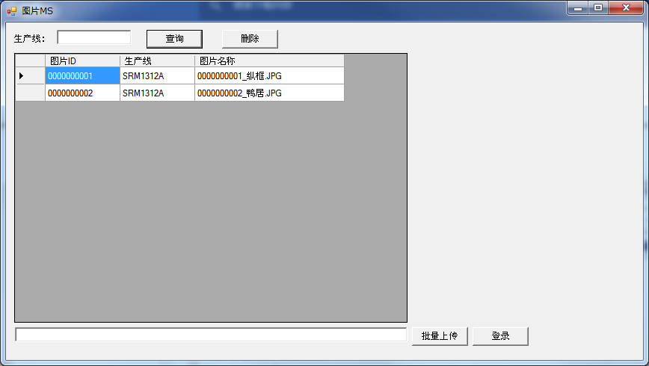

删除

 | 选择一行 按下删除按钮
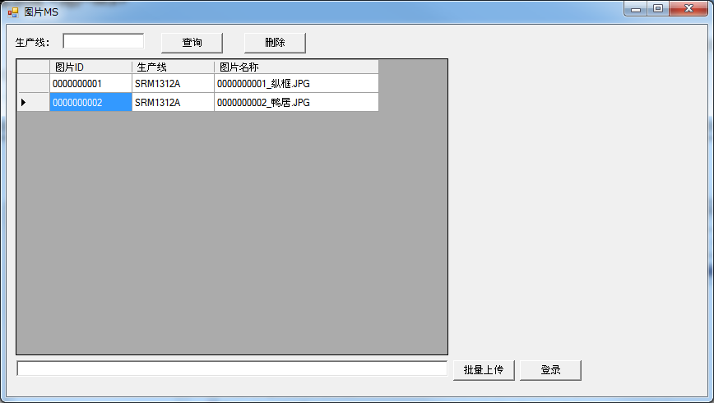

批量上传

 | 选择图片的文件夹

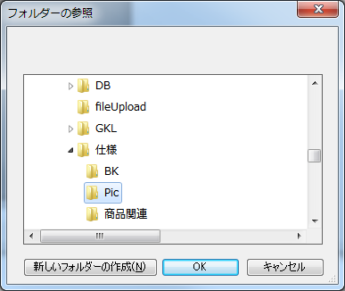
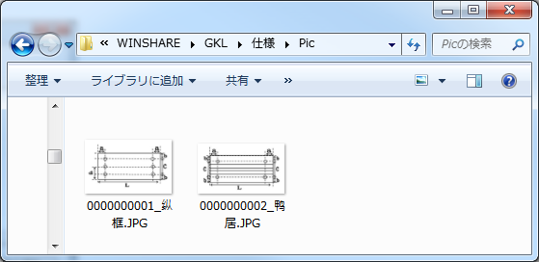

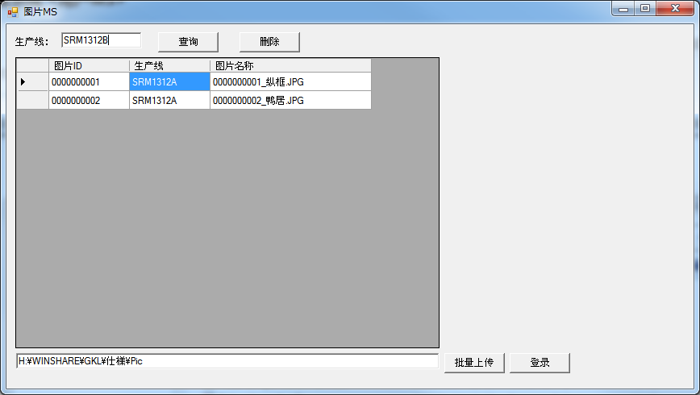

输入生产线

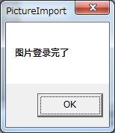

注意
图片名前10位自动当作 图片ID
所以图片图片名前10位不要重复 ， 如果重复 ， 当作更新图片来处理 |  | （这样做，用户也可以看到图片名称 马上就明白是什么图片）

检查方法MS
初始画面（默认全件） ,这个画面 基本是不需要变更的 ，如果有JS 和 正则表达式经验的 可以变更

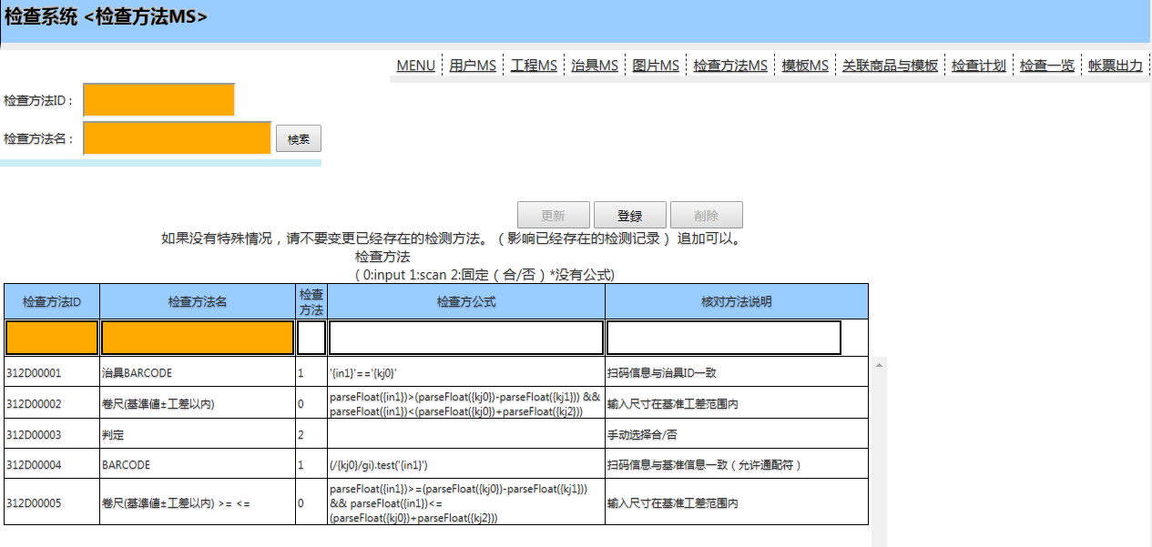

查询，登录，删除，更新操作 ，同【用户MS】

模板MS
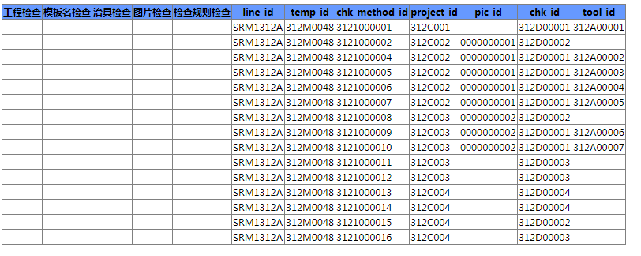
初始画面（默认全件） ,这个画面 是登录检查的模板用的 ， 也就是一种检查 要实际检查哪些项目

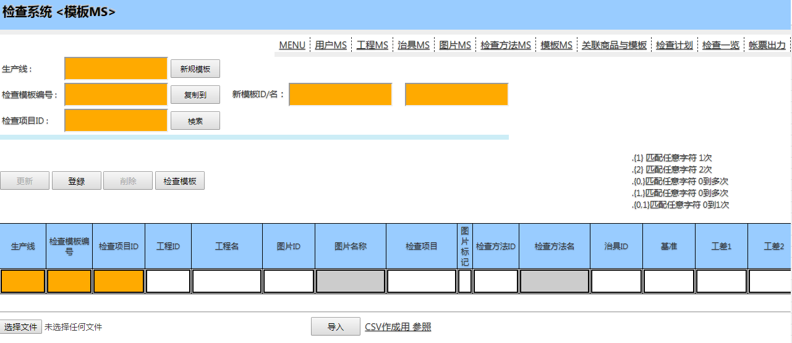


新规检查模板

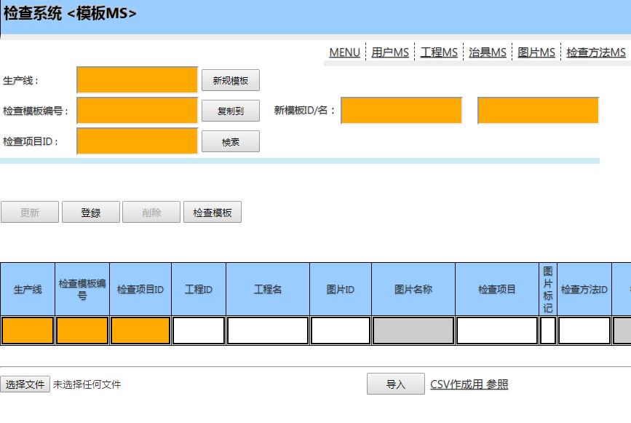

 | 为新规模板 登录一个模板名称

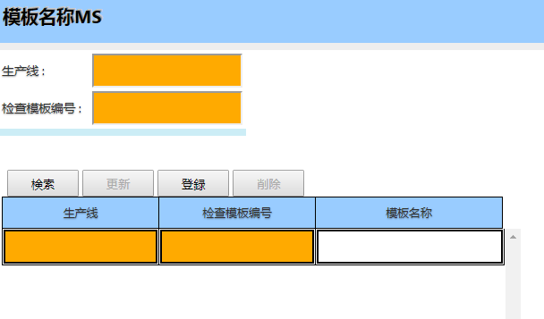
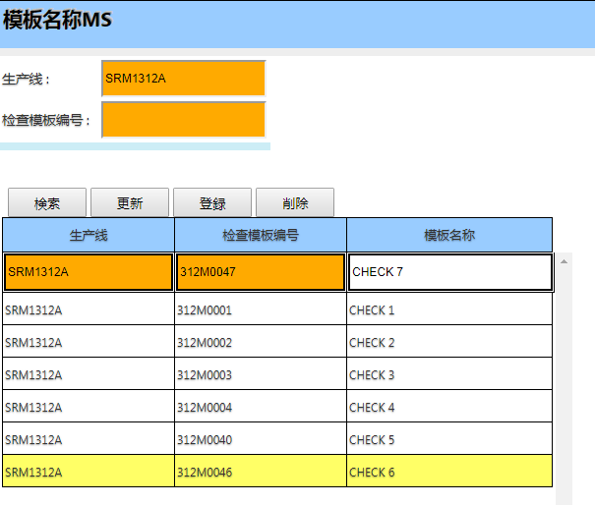

输入对应值 然后登录

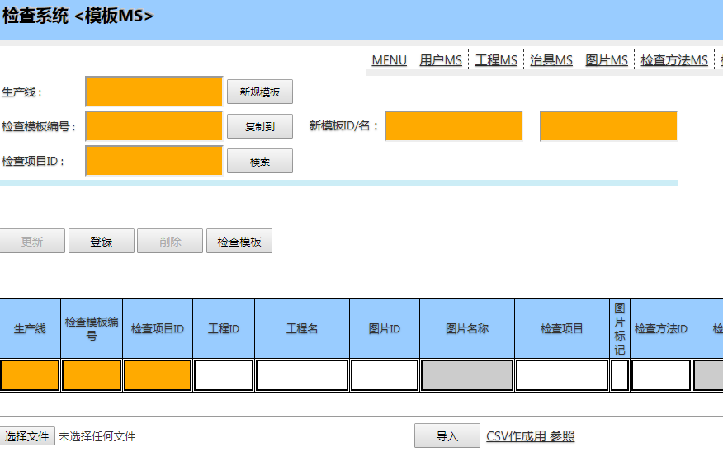

下载 作成用的 EXCEL文件

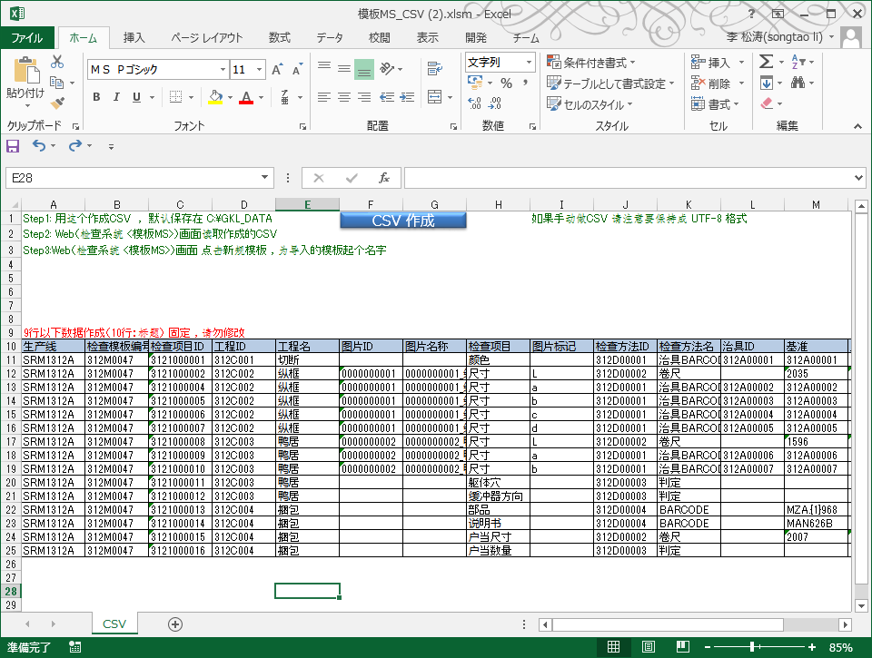

输入 对应的值 ，然后点 CSV作成
然后文件就出力到了下边的文件夹下了

模板编号 就是用刚才 刚刚作成那个

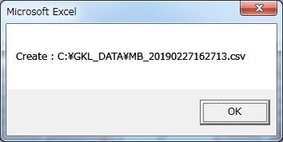
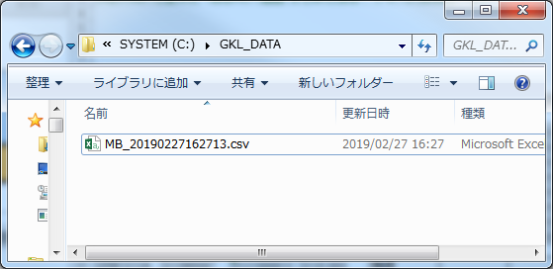

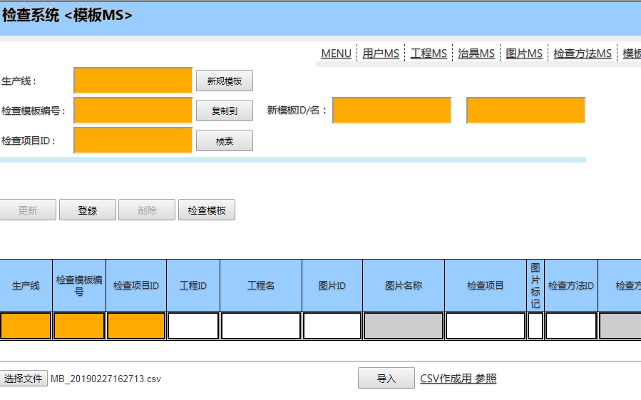

选择上边刚刚作成的CSV ， 然后点导入 ，就导入完了

查询刚刚作成的模板 （输入 生产线 和 模板编号)

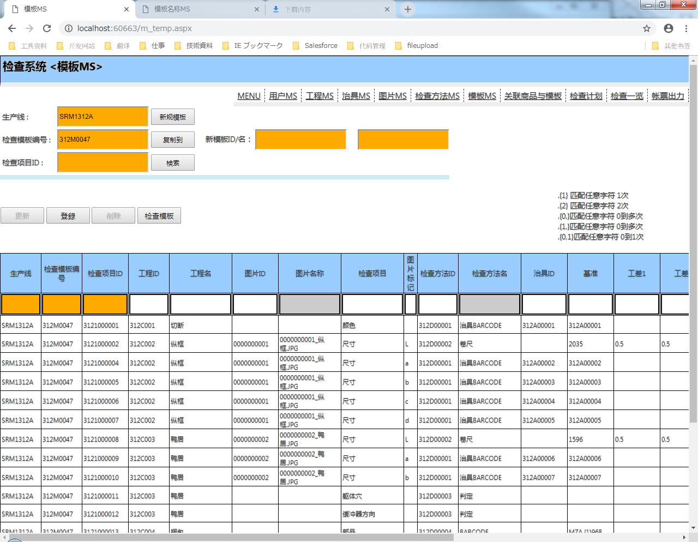

有一种情况 ， 想要做一个新模板 ， 但是和某个旧模板 很类似 ， 这样 我们可以用复制功能

 | 例如 我们要把312M0047的内容 复制到 312M0048 去 ，那么先给312M0048 写一个模板名称

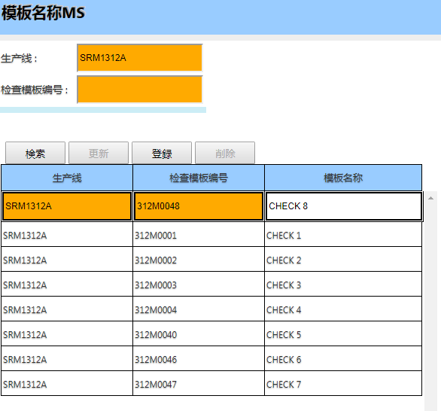

输入 旧模板 和新模板的编号 ，然后点复制到 ，就复制完了了

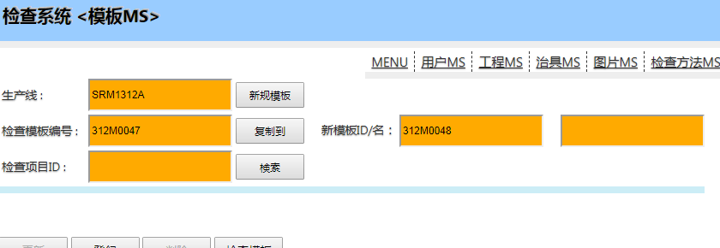

 | 然后 在 修改 各别项目的值 就可以了 （登录，删除，更新操作 ，同【用户MS】）

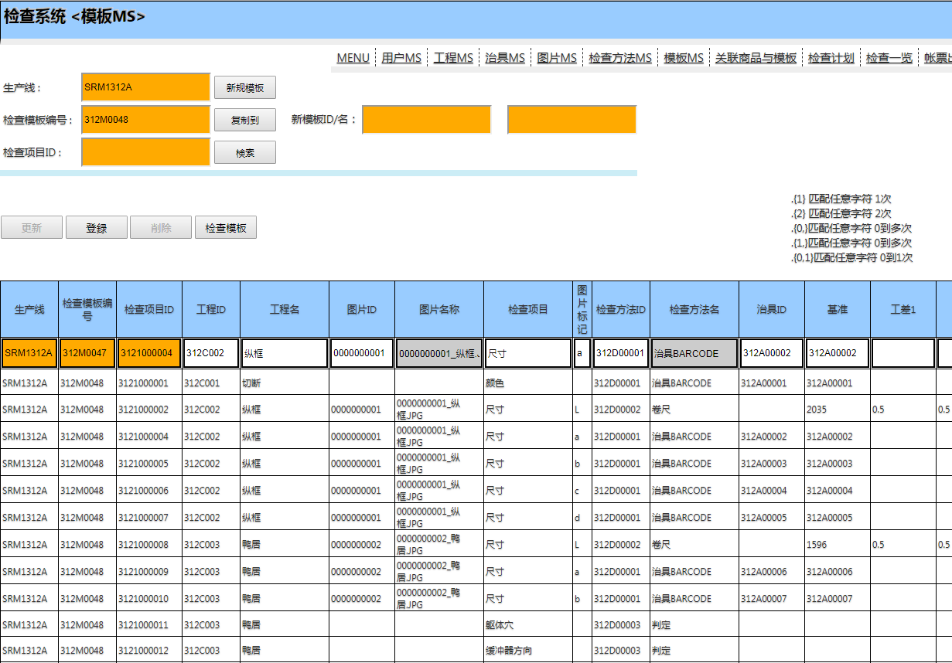

检查模板
 | 点击检查模板 可以打开下边的画面 ， 也就是前5列 如果没有值的话 ，那么模板就没问题

关联商品与模板
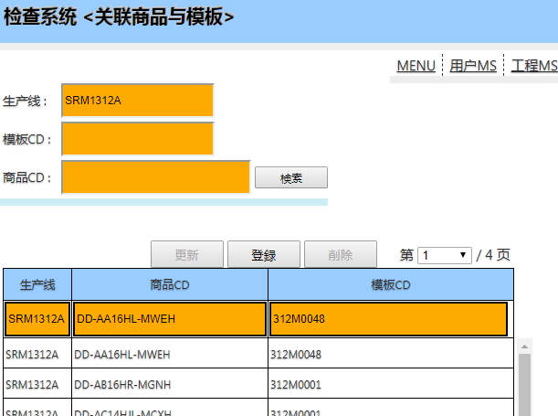
初始画面

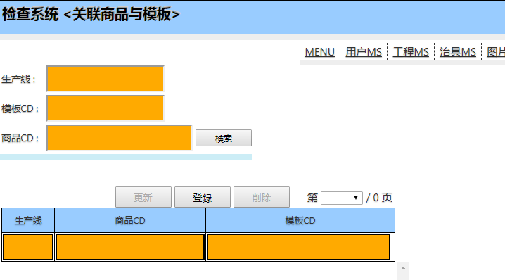

查询，登录，删除，更新操作 ，同【用户MS】
选择 并且导入 即可

批量导入
 | 画面最下边有 批量导入功能

 | 导入文件的格式 就是 【生产线，商品CD,模板编号】
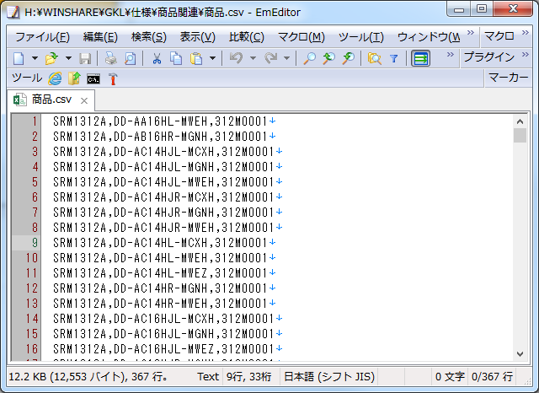

＊一个商品CD 登录了两个模板 是不可以的 、 登录时会先删除原有同一CD的数据 请注意

 | 例如 ：为 DD-AA16HL-MWEH 再登录一个 312M0048 的模板
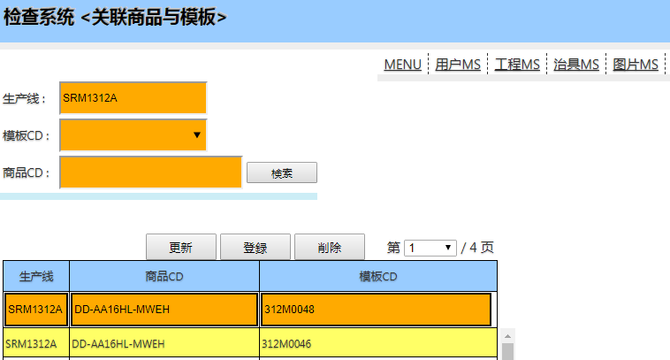

 | 登录后 原有的 312M0046 的数据被删除了

帐票
